Cover
Software Basic Design Document
MoveMate App

Document ID | 2
Project | MoveMate
Project Manager | VinhCP
System | PP
App | MoveMate
Revision
Ngày tháng update lần cuối
Người update cuối cùng

Design CN Login
I - Khái quát chức năng

 | 1. Mục đích
 |  | Cho phép user thực hiện login bằng sdt/email và password
 | 2. Actor
 |  | Dưới đây là các đối tượng user sử dụng chức năng này
 |  | User
 | 3. Trigger
 |  | 1. Sau khi MoveMate mobile app đã được khởi động thành công
 |  | 2. Khi thực hiện xử lý login ở các trường hợp bên dưới:
 |  |  | 2.1 Khi user thực hiện tap button [Đã có tài khoản?] trên màn hình [MMA-005-Register information]
 |  |  | Từ màn hình [MMA-009-Sign in] thực hiện login vào application
 |  |  | 2.2 Khi hoàn thành đăng ký account, tự động login bằng thông tin đã input từ màn hình [MMA-005-Register information]
 |  |  | 2.3 Từ màn hình login, thực hiện xử lý login bằng cách auto login bằng thông tin đăng nhập đã lưu trước đó/ login bằng cách nhập username và password
 | 4. Pre-condition
 |  | MoveMate mobile app đã được khởi động sẳn
 | 5. Post-condition
 | 1. Xử lý login
 |  | Lưu thông tin đã đăng ký thành công và sử dụng cho lần login tiếp theo
 | 2. Xử lý forgot password
 |  | Transition thành công qua chức năng forgot password

II - Layout màn hình và transit màn hình

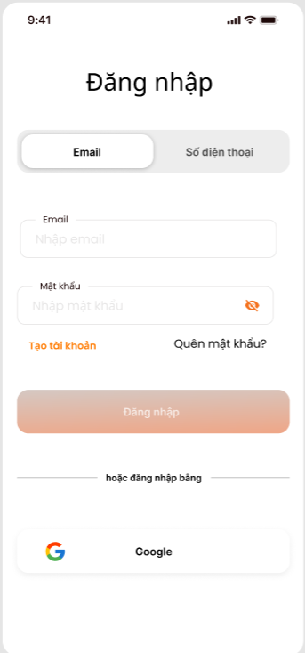
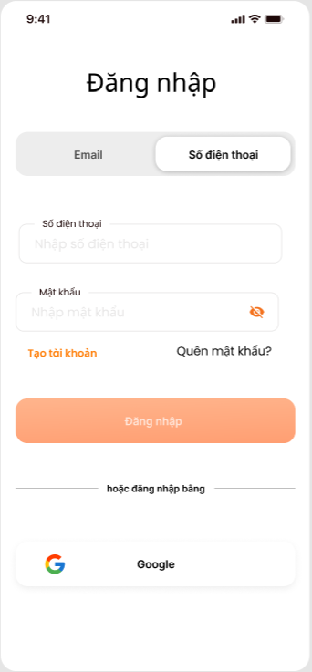
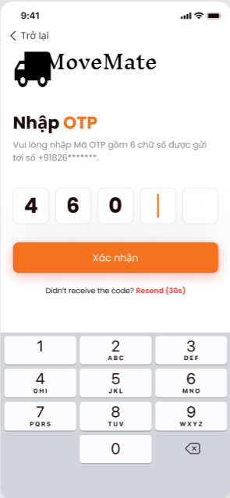

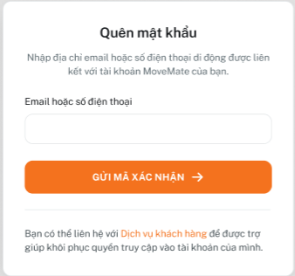

III - Spec màn hình

 | MMA-009-Sign in

1
2
 |  |  |  | No | ID control | Control name | Type | Gía trị khởi tạo | Number of Digits | Bắt buộc input | Có thể thao tác | Event | Spec
 |  |  |  | 1 | MMA-009-Sign in-1 | Button Email | Button | Trạng thái đã chọn | - | - | x | - | Hiển thị trạng thái button là đã chọn Hiển thị trạng thái button là chưa chọn

3

4
5
6
7

8
 |  |  |  | 2 | MMA-009-Sign in-2 | Button Số điện thoại | Button | Trạng thái chưa chọn | - | - | o | Tap vào button số điện thoại | Hiển thị trạng thái button là đã chọn Hiển thị trạng thái button là chưa chọn

9

MMA-009-Sign in
 |  |  |  | 3 | MMA-009-Sign in-3 | Email | Text box | Email (tùy chọn) | 100 | o | o | - | Hint text: Email (tùy chọn)

 |  |  |  | 4 | MMA-009-Sign in-4 | Mật khẩu | Text box | - | 99 | o | o | - | Hint text: Nhập mật khẩu Mask nội dung input bằng "●". Khi mask thì hiển thị "●"/Khi bỏ mask thì hiển thị nội dung.

 |  |  |  | 5 | MMA-009-Sign in-5 | Mask icon | Icon | mask | - | - | o | tap vào icon | Khi tap, thực hiện mask/unmask nội dung. Khi mask hiển thị "●", khi bỏ mask hiển thị nội dung input.

 |  |  |  | 6 | MMA-009-Sign in-6 | Tạo tài khoản | Button | Enable | - | - | - | Tap vào button | Khi tap, transit màn hình [MMA-005-Register information ]

 |  |  |  | 7 | MMA-009-Sign in-7 | Quên mật khẩu | Button | Enable | - | - | - | Tap vào button | Khi tap, hiển thị dialog [MMA-012-Forget password]

 |  |  |  | 8 | MMA-009-Sign in-8 | Đăng nhập | Button | Disable | - | - | o | Tap vào button | Trường hợp mail address và password đều đã được input, thì chuyển button này từ disable sang enable 1. Khi click, thực hiện kiểm tra nếu email và password đúng, thực hiện xử lý Nếu hợp lệ, chuyển hướng người dùng đến màn hình [MMA-010-Homepage] Nếu thông tin không hợp lệ, hiển thị thông báo như sau: Email không hợp lệ: "Vui lòng nhập địa chỉ email hợp lệ." Password không đúng với password đã đăng ký: "Password không đúng, vui lòng kiểm tra và thử lại"

 |  |  |  | 9 | MMA-009-Sign in-9 | Gmail | Button | Enable | - | - | o | Tap vào button | Button sẽ khởi tạo quy trình đăng nhập OAuth 2.0 thông qua Google. Ứng dụng sẽ chuyển hướng người dùng đến trang đăng nhập của Google. Sau khi đăng nhập thành công, người dùng sẽ được chuyển hướng trở lại ứng dụng với mã thông báo truy cập (access token). Xử lý Kết Quả: Đăng Nhập Thành Công: Người dùng sẽ được xác thực và đăng nhập vào ứng dụng. Ứng dụng sẽ lưu trữ mã thông báo truy cập hoặc thông tin xác thực trong session hoặc token lưu trữ cục bộ. Người dùng được chuyển hướng đến màn hình [MMA-010-Homepage] Đăng Nhập Thất Bại: Nếu đăng nhập không thành công, một thông báo lỗi sẽ hiển thị cho người dùng: "Đăng nhập thất bại. Vui lòng thử lại." Mail chưa đăng ký: chuyển hướng đến màn hình [MMA-011-Register phone number]

 | MMA-012-Forget password

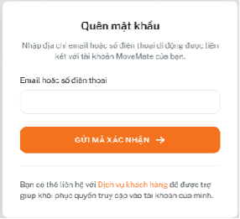
 |  |  |  | No | ID control | Control name | Type | Gía trị khởi tạo | Number of Digits | Bắt buộc input | Có thể thao tác | Event | Spec
 |  |  |  | 1 | MMA-012-Forget password-1 | Email hoặc số điện thoại | Text box | - | Email: 100 SĐT: 15 | - | O | Lost focus | Nếu textbox bị bỏ trống và mất focus, vùng textbox sẽ bị tô đỏ, và hiện thông báo lỗi "[bắt buộc]" bên dưới textbox.

 |  |  |  | 2 | MMA-012-Forget password-2 | Gửi mã xác nhận | Button | Disable | - | - | o | Tap vào button | Trường hợp mail address hoăc sdt đã được input, thì chuyển button này từ disable sang enable 1. Khi click, thực hiện kiểm tra nếu email và sdt đúng, thực hiện xử lý Ứng dụng sẽ kiểm tra xem email hoặc số điện thoại đã nhập có hợp lệ hay không. Nếu hợp lệ, hệ thống sẽ gửi mã xác nhận đến email hoặc số điện thoại mà người dùng đã cung cấp. Sau khi gửi mã, người dùng sẽ được chuyển đến trang nhập mã xác nhận [MMA-008-Confirm code]. Xử lý trường hợp lỗi: Không tìm thấy tài khoản: Nếu email hoặc số điện thoại không được liên kết với tài khoản nào hoặc sai định dạng, hiển thị thông báo lỗi cho người dùng biết [Email hoặc số điện thoại không hợp lệ, vui lòng kiểm tra và thử lại]
1

2

3

MMA-012-Forget password

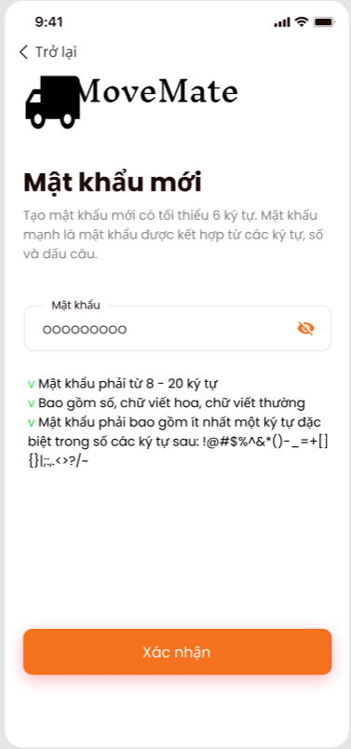
1
 | MMA-013-Reset password
 |  |  |  | No | ID control | Control name | Type | Gía trị khởi tạo | Number of Digits | Bắt buộc input | Có thể edit | Event | Spec
 |  |  |  | 1 | MMA-013-Reset password-1 | Trở lại | Button | Enable | - | - | - | Tap vào button | Khi tap, transit màn hình [MMA-008-Confirm code ]

 |  |  |  | 2 | MMA-013-Reset password-2 | Mật khẩu | Text box | - | 99 | o | o | lost focus | Mask nội dung input bằng "●". Khi mask thì hiển thị "●"/Khi bỏ mask thì hiển thị nội dung. Length: Mật khẩu phải có độ dài từ 8 đến 32 ký tự. Character Requirements: Alphanumeric: Bao gồm ít nhất một chữ cái viết hoa (A-Z), một chữ cái viết thường (a-z), và một số (0-9). Special Characters: Mật khẩu phải bao gồm ít nhất một ký tự đặc biệt trong số các ký tự sau: !@#$%^&*()-_=+[]{}|;:,.<>?/~. No Spaces: Không được phép có dấu cách trong mật khẩu. Trường hợp Nếu textbox bị bỏ trống và mất focus, vùng textbox sẽ bị tô đỏ, và hiện thông báo lỗi "[bắt buộc]" bên dưới textbox. Invalid Format: Nếu mật khẩu không đáp ứng đủ các yêu cầu về định dạng, vùng textbox sẽ bị tô đỏ, và hiện thông báo lỗi "[Mật khẩu phải từ 8-32 ký tự, bao gồm ít nhất một chữ hoa, một chữ thường, một số, và một ký tự đặc biệt]".

2
3

 |  |  |  | 3 | MMA-013-Reset password-3 | Mask icon | Icon | mask | - | - | o | tap vào icon | Khi tap, thực hiện mask/unmask nội dung. Khi mask hiển thị "●", khi bỏ mask hiển thị nội dung input.

 |  |  |  | 4 | MMA-013-Reset password-4 | Xác nhận | Button | Enable | - | - | o | Tap vào button | Khi tap, BE thực hiện update mật khẩu Trường hợp thay đổi mật khẩu thành công hiển thị dialog [thông báo Thiết lập mật khẩu thành công. Bạn có thể đăng nhập bằng mật khẩu vừa thiết lập/ Đóng] Khi nhấn đóng, transit màn hình [MMA-009-Sign in] Trường hợp có lỗi xảy ra hiển thị dialog [Có lỗi xảy ra, vui lòng kiểm tra và thử lại]
4

MMA-013-Reset password

